Munka5
Die Gesamtbevölkerung und die Deutschen Ungarns 1720-1910
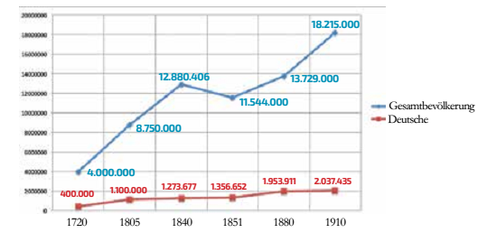
 | Jahr | Gesamtbevölkerung | Deutsche
 | 1720 | 4000000 | 400000
 | 1805 | 8750000 | 1100000
 | 1840 | 12880406 | 1273677
 | 1851 | 11544000 | 1356652
 | 1880 | 13729000 | 1953911
 | 1910 | 18215000 | 2037435

Munka6
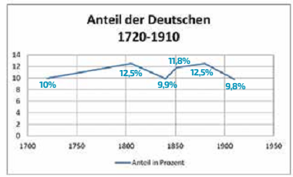

Jahr | Anteil in Prozent
1720 | 10
1805 | 12.5
1840 | 9.9
1851 | 11.8
1880 | 12.5
1910 | 9.8

Munka7
Die ethnische Zusammensetzung der ungarischen Honvédarmee im Frühsommer 1849
 | Truppenstärke der ungarischen Honvédarmee im Frühsommer 1849
Ungarn | 114400
Slowaken | 30000
Rumänen | 25000
Deutsche | 20000
Ruthenen | 5000
Polen | 4000
Italiener | 1600

Munka8
 | 1868 | 1896/97
königlich-katholisch | 9 | 10
römisch-katholisch | 3 | 29
griechisch-katholisch | 3 | 5
staatlich | 1 | 25
andere Konfessionen | 0 | 14

Munka9
Namensänderungen der christlichen Bevölkerung aufgrund des ethnischen Charakters der aufgegebenen Familiennamen 1850-1918 (in Prozent)
 | Deutsche | Slaven | Rumänen | Übrige
1850-1893 | 53.2 | 38.7 | 0.5 | 7.6
1894-1918 | 42.4 | 43 | 9 | 4.6
1898 | 48.9 | 39.3 | 7.2 | 4.6

